Sub-recetas
 | SUB-RECETAS

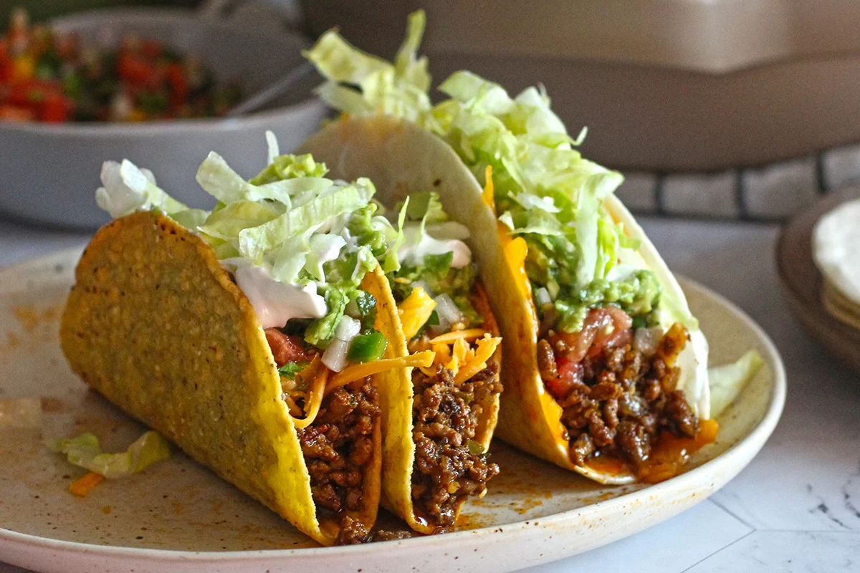
ÍNDICE | ▶ SUB-RECETA 01
→ 01 | Nombre: | Dulce de leche casero
→ 02 | Peso crudo total (g/ml): | 1,000.00 | Peso final utilizable (g/ml): | 820
→ 03 | % Margen de error: | 5.0%
→ 04
→ 05 | INGREDIENTE | CANTIDAD | UNIDAD | COSTO DE PRODUCCIÓN ($)
→ 06 | Leche entera | 800.000 | ml | $1,020,000.00
→ 07 | Azúcar | 250.000 | gramo | $63,700.00
→ 08 | Manteca | 20.000 | gramo | $57,200.00
→ 09
→ 10
→ 11
→ 12
→ 13
→ 14
→ 15

 | RESULTADOS
 | Costo total ingredientes | $1,140,900.00
 | Margen de error aplicado | $57,045.00
 | Costo total de producción | $1,197,945.00
 | % Merma total | 5.0%
 | Peso final utilizable (g/ml) | 820.00
 | COSTO POR UNIDAD |  |  | $1,460.90854
 | Para usar en una receta: escribí exactamente el mismo nombre que pusiste en "Nombre" arriba.
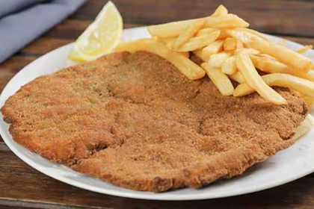
SR02 | ▶ SUB-RECETA 02
 | Nombre: | Crema pastelera
 | Peso crudo total (g/ml): | 600.00 | Peso final utilizable (g/ml): | 550
 | % Margen de error: | 4.0%

 | INGREDIENTE | CANTIDAD | UNIDAD | COSTO DE PRODUCCIÓN ($)
 | Leche entera | 500.000 | ml | $637,500.00
 | Azúcar | 120.000 | gramo | $30,576.00
 | Huevos | 3.000 | unidad | $1,200.00
 | Manteca | 30.000 | gramo | $85,800.00
 | Harina 000 | 40.000 | gramo | $6,720.00

 | RESULTADOS
 | Costo total ingredientes | $761,796.00
 | Margen de error aplicado | $30,471.84
 | Costo total de producción | $792,267.84
 | % Merma total | 4.0%
 | Peso final utilizable (g/ml) | 550.00
 | COSTO POR UNIDAD |  |  | $1,440.48698
 | Para usar en una receta: escribí exactamente el mismo nombre que pusiste en "Nombre" arriba.

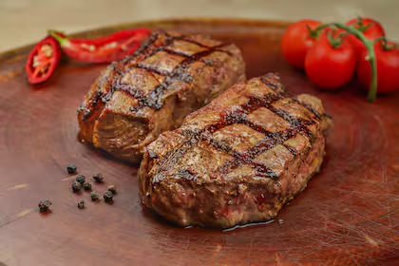
SR03 | ▶ SUB-RECETA 03
 | Nombre: | Salsa de tomate casera
 | Peso crudo total (g/ml): | 800.00 | Peso final utilizable (g/ml): | 650
 | % Margen de error: | 3.0%

 | INGREDIENTE | CANTIDAD | UNIDAD | COSTO DE PRODUCCIÓN ($)
 | Tomate | 600.000 | gramo | $684,000.00
 | Cebolla | 100.000 | gramo | $52,800.00
 | Aceite girasol | 30.000 | ml | $25,080.00
 | Sal fina | 5.000 | gramo | $2,205.00

 | RESULTADOS
 | Costo total ingredientes | $764,085.00
 | Margen de error aplicado | $22,922.55
 | Costo total de producción | $787,007.55
 | % Merma total | 3.0%
 | Peso final utilizable (g/ml) | 650.00
 | COSTO POR UNIDAD |  |  | $1,210.78085
 | Para usar en una receta: escribí exactamente el mismo nombre que pusiste en "Nombre" arriba.

SR04 | ▶ SUB-RECETA 04
 | Nombre: | Masa para empanadas
 | Peso crudo total (g/ml): | 500.00 | Peso final utilizable (g/ml): | 480
 | % Margen de error: | 3.0%

 | INGREDIENTE | CANTIDAD | UNIDAD | COSTO DE PRODUCCIÓN ($)
 | Harina 000 | 400.000 | gramo | $67,200.00
 | Manteca | 80.000 | gramo | $228,800.00
 | Sal fina | 5.000 | gramo | $2,205.00
 | Huevos | 1.000 | unidad | $400.00
 | Leche entera | 60.000 | ml | $76,500.00

 | RESULTADOS
 | Costo total ingredientes | $375,105.00
 | Margen de error aplicado | $11,253.15
 | Costo total de producción | $386,358.15
 | % Merma total | 3.0%
 | Peso final utilizable (g/ml) | 480.00
 | COSTO POR UNIDAD |  |  | $804.91281
 | Para usar en una receta: escribí exactamente el mismo nombre que pusiste en "Nombre" arriba.

SR05 | ▶ SUB-RECETA 05
 | Nombre: | Ganache de chocolate
 | Peso crudo total (g/ml): | 400.00 | Peso final utilizable (g/ml): | 380
 | % Margen de error: | 4.0%

 | INGREDIENTE | CANTIDAD | UNIDAD | COSTO DE PRODUCCIÓN ($)
 | Crema de leche | 200.000 | ml | $384,000.00
 | Cacao en polvo | 60.000 | gramo | $151,200.00
 | Azúcar | 80.000 | gramo | $20,384.00
 | Manteca | 40.000 | gramo | $114,400.00

 | RESULTADOS
 | Costo total ingredientes | $669,984.00
 | Margen de error aplicado | $26,799.36
 | Costo total de producción | $696,783.36
 | % Merma total | 4.0%
 | Peso final utilizable (g/ml) | 380.00
 | COSTO POR UNIDAD |  |  | $1,833.64042
 | Para usar en una receta: escribí exactamente el mismo nombre que pusiste en "Nombre" arriba.

SR06 | ▶ SUB-RECETA 06
 | Nombre: | Almíbar simple
 | Peso crudo total (g/ml): | 300.00 | Peso final utilizable (g/ml): | 260
 | % Margen de error: | 3.0%

 | INGREDIENTE | CANTIDAD | UNIDAD | COSTO DE PRODUCCIÓN ($)
 | Azúcar | 200.000 | gramo | $50,960.00
 | Leche entera | 100.000 | ml | $127,500.00

 | RESULTADOS
 | Costo total ingredientes | $178,460.00
 | Margen de error aplicado | $5,353.80
 | Costo total de producción | $183,813.80
 | % Merma total | 3.0%
 | Peso final utilizable (g/ml) | 260.00
 | COSTO POR UNIDAD |  |  | $706.97615
 | Para usar en una receta: escribí exactamente el mismo nombre que pusiste en "Nombre" arriba.

SR07 | ▶ SUB-RECETA 07
 | Nombre: | Masa sablée (base tarta)
 | Peso crudo total (g/ml): | 450.00 | Peso final utilizable (g/ml): | 420
 | % Margen de error: | 4.0%

 | INGREDIENTE | CANTIDAD | UNIDAD | COSTO DE PRODUCCIÓN ($)
 | Harina 000 | 250.000 | gramo | $42,000.00
 | Manteca | 120.000 | gramo | $343,200.00
 | Azúcar | 80.000 | gramo | $20,384.00
 | Huevos | 1.000 | unidad | $400.00
 | Sal fina | 2.000 | gramo | $882.00

 | RESULTADOS
 | Costo total ingredientes | $406,866.00
 | Margen de error aplicado | $16,274.64
 | Costo total de producción | $423,140.64
 | % Merma total | 4.0%
 | Peso final utilizable (g/ml) | 420.00
 | COSTO POR UNIDAD |  |  | $1,007.47771
 | Para usar en una receta: escribí exactamente el mismo nombre que pusiste en "Nombre" arriba.

SR08 | ▶ SUB-RECETA 08
 | Nombre: | Relleno de ricota dulce
 | Peso crudo total (g/ml): | 500.00 | Peso final utilizable (g/ml): | 480
 | % Margen de error: | 3.0%

 | INGREDIENTE | CANTIDAD | UNIDAD | COSTO DE PRODUCCIÓN ($)
 | Queso mozzarella | 350.000 | gramo | $2,016,000.00
 | Azúcar | 80.000 | gramo | $20,384.00
 | Huevos | 2.000 | unidad | $800.00
 | Crema de leche | 50.000 | ml | $96,000.00

 | RESULTADOS
 | Costo total ingredientes | $2,133,184.00
 | Margen de error aplicado | $63,995.52
 | Costo total de producción | $2,197,179.52
 | % Merma total | 3.0%
 | Peso final utilizable (g/ml) | 480.00
 | COSTO POR UNIDAD |  |  | $4,577.45733
 | Para usar en una receta: escribí exactamente el mismo nombre que pusiste en "Nombre" arriba.

SR09 | ▶ SUB-RECETA 09
 | Nombre: | Mermelada de frutillas
 | Peso crudo total (g/ml): | 600.00 | Peso final utilizable (g/ml): | 450
 | % Margen de error: | 5.0%

 | INGREDIENTE | CANTIDAD | UNIDAD | COSTO DE PRODUCCIÓN ($)
 | Azúcar | 300.000 | gramo | $76,440.00
 | Leche entera | 200.000 | ml | $255,000.00
 | Manteca | 20.000 | gramo | $57,200.00

 | RESULTADOS
 | Costo total ingredientes | $388,640.00
 | Margen de error aplicado | $19,432.00
 | Costo total de producción | $408,072.00
 | % Merma total | 5.0%
 | Peso final utilizable (g/ml) | 450.00
 | COSTO POR UNIDAD |  |  | $906.82667
 | Para usar en una receta: escribí exactamente el mismo nombre que pusiste en "Nombre" arriba.

SR10 | ▶ SUB-RECETA 10
 | Nombre:
 | Peso crudo total (g/ml): |  | Peso final utilizable (g/ml):
 | % Margen de error: | 4.0%

 | INGREDIENTE | CANTIDAD | UNIDAD | COSTO DE PRODUCCIÓN ($)

 | RESULTADOS
 | Costo total ingredientes | $0.00
 | Margen de error aplicado | $0.00
 | Costo total de producción | $0.00
 | % Merma total | 4.0%
 | Peso final utilizable (g/ml)
 | COSTO POR UNIDAD
 | Para usar en una receta: escribí exactamente el mismo nombre que pusiste en "Nombre" arriba.

SR11 | ▶ SUB-RECETA 11
 | Nombre:
 | Peso crudo total (g/ml): |  | Peso final utilizable (g/ml):
 | % Margen de error: | 4.0%

 | INGREDIENTE | CANTIDAD | UNIDAD | COSTO DE PRODUCCIÓN ($)

 | RESULTADOS
 | Costo total ingredientes | $0.00
 | Margen de error aplicado | $0.00
 | Costo total de producción | $0.00
 | % Merma total | 4.0%
 | Peso final utilizable (g/ml)
 | COSTO POR UNIDAD
 | Para usar en una receta: escribí exactamente el mismo nombre que pusiste en "Nombre" arriba.

SR12 | ▶ SUB-RECETA 12
 | Nombre:
 | Peso crudo total (g/ml): |  | Peso final utilizable (g/ml):
 | % Margen de error: | 4.0%

 | INGREDIENTE | CANTIDAD | UNIDAD | COSTO DE PRODUCCIÓN ($)

 | RESULTADOS
 | Costo total ingredientes | $0.00
 | Margen de error aplicado | $0.00
 | Costo total de producción | $0.00
 | % Merma total | 4.0%
 | Peso final utilizable (g/ml)
 | COSTO POR UNIDAD
 | Para usar en una receta: escribí exactamente el mismo nombre que pusiste en "Nombre" arriba.

SR13 | ▶ SUB-RECETA 13
 | Nombre:
 | Peso crudo total (g/ml): |  | Peso final utilizable (g/ml):
 | % Margen de error: | 4.0%

 | INGREDIENTE | CANTIDAD | UNIDAD | COSTO DE PRODUCCIÓN ($)

 | RESULTADOS
 | Costo total ingredientes | $0.00
 | Margen de error aplicado | $0.00
 | Costo total de producción | $0.00
 | % Merma total | 4.0%
 | Peso final utilizable (g/ml)
 | COSTO POR UNIDAD
 | Para usar en una receta: escribí exactamente el mismo nombre que pusiste en "Nombre" arriba.

SR14 | ▶ SUB-RECETA 14
 | Nombre:
 | Peso crudo total (g/ml): |  | Peso final utilizable (g/ml):
 | % Margen de error: | 4.0%

 | INGREDIENTE | CANTIDAD | UNIDAD | COSTO DE PRODUCCIÓN ($)

 | RESULTADOS
 | Costo total ingredientes | $0.00
 | Margen de error aplicado | $0.00
 | Costo total de producción | $0.00
 | % Merma total | 4.0%
 | Peso final utilizable (g/ml)
 | COSTO POR UNIDAD
 | Para usar en una receta: escribí exactamente el mismo nombre que pusiste en "Nombre" arriba.

SR15 | ▶ SUB-RECETA 15
 | Nombre:
 | Peso crudo total (g/ml): |  | Peso final utilizable (g/ml):
 | % Margen de error: | 4.0%

 | INGREDIENTE | CANTIDAD | UNIDAD | COSTO DE PRODUCCIÓN ($)

 | RESULTADOS
 | Costo total ingredientes | $0.00
 | Margen de error aplicado | $0.00
 | Costo total de producción | $0.00
 | % Merma total | 4.0%
 | Peso final utilizable (g/ml)
 | COSTO POR UNIDAD
 | Para usar en una receta: escribí exactamente el mismo nombre que pusiste en "Nombre" arriba.

 | 📋 TABLA DE REFERENCIA — usada automáticamente por las recetas
 | SUB-RECETA | COSTO/UNIDAD ($) | ESTADO
 | Dulce de leche casero | Sin costear | ⚪ Sin costear
 | Crema pastelera | Sin costear | ⚪ Sin costear
 | Salsa de tomate casera | Sin costear | ⚪ Sin costear
 | Masa para empanadas | Sin costear | ⚪ Sin costear
 | Ganache de chocolate | Sin costear | ⚪ Sin costear
 | Almíbar simple | Sin costear | ⚪ Sin costear
 | Masa sablée (base tarta) | Sin costear | ⚪ Sin costear
 | Relleno de ricota dulce | Sin costear | ⚪ Sin costear
 | Mermelada de frutillas | Sin costear | ⚪ Sin costear
 | (vacía 10) | Sin costear | ⚪ Vacía
 | (vacía 11) | Sin costear | ⚪ Vacía
 | (vacía 12) | Sin costear | ⚪ Vacía
 | (vacía 13) | Sin costear | ⚪ Vacía
 | (vacía 14) | Sin costear | ⚪ Vacía
 | (vacía 15) | Sin costear | ⚪ Vacía

